상품제안서
PP모서리 책갈피 | 상품코드: S30935

 |  |  |  |  |  |  | 02-713-8555 | www.synergygift.co.kr
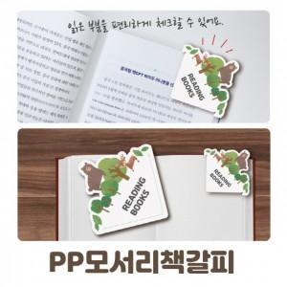

【상세/제작정보】 | ※1,000개 단위로 제작 가능합니다.

【인쇄/포장옵션】 | 풀칼라 / OPP(비닐)

【공급단가】 | 수량 | 1,000~ | 3,000~ | 5,000~ | 10,000~ | 50,000~
*VAT별도 | 단가 | 260원 | 250원 | 240원 | 230원 | 220원

【상품 URL】 | https://www.synergygift.co.kr:443/src/goods_detail.php?gdno=30935

